Hoja1
Tabla de salarios y costo de empresas |  |  |  |  |  |  | Tabla de salarios y costo de empresas |  |  |  |  |  |  |  |  |  | inicio | 6 de julio
Concepto | Salario mensual | Días labor. Mes | Horas laboradas | Horas mes | Valor Día trabajo | Valor hora | Concepto | Salario mensual | Días labor. Mes | Horas laboradas | Horas mes | Valor Día trabajo | Valor hora |  |  |  | finalización | 23 de diciembre
Gerente | 10,000,000 | 25 | 8 | 200 | 400,000.00 | 50,000 | Gerente | $ 43,853,908.13 | $ 25.00 | $ 8.00 | $ 200.00 | $ 1,754,156.33 | $ 219,269.54 |  |  |  | horas | 13,154 horas
Ingeniero 1 | 2,300,000 | 25 | 8 | 200 | 92,000.00 | 11,500 | Analista de requerimientos | $ 35,620,113.13 | $ 25.00 | $ 8.00 | $ 200.00 | $ 1,424,804.53 | $ 178,100.57 | procentaje | 0.752082115
Ingeniero 2 | 2,300,000 | 25 | 8 | 200 | 92,000.00 | 11,500 | Analista de inteligencia de negocios | $ 31,324,220.09 | $ 25.00 | $ 8.00 | $ 200.00 | $ 1,252,968.80 | $ 156,621.10
Ingeniero Civil | 2,700,000 | 25 | 8 | 200 | 108,000.00 | 13,500 | Arquitecto de software | $ 48,149,801.17 | $ 25.00 | $ 8.00 | $ 200.00 | $ 1,925,992.05 | $ 240,749.01
Arquitecto | 1,850,000 | 25 | 8 | 200 | 74,000.00 | 9,250 | Arquitecto de datos | $ 48,149,801.17 | $ 25.00 | $ 8.00 | $ 200.00 | $ 1,925,992.05 | $ 240,749.01
Ingeniero ambiental | 2,100,000 | 25 | 8 | 200 | 84,000.00 | 10,500 | Ingeniero de procesos | $ 37,231,073.02 | $ 25.00 | $ 8.00 | $ 200.00 | $ 1,489,242.92 | $ 186,155.37
Asistente 1 | 1,400,000 | 25 | 8 | 200 | 56,000.00 | 7,000 | Ingeniero en seguridad de la información | $ 48,149,801.17 | $ 25.00 | $ 8.00 | $ 200.00 | $ 1,925,992.05 | $ 240,749.01 |  |  | hora | dia | mes
Asistente 2 | 1,400,000 | 25 | 8 | 200 | 56,000.00 | 7,000 | Ingeniero especialista en aseguramiento de calidad | $ 48,149,801.17 | $ 25.00 | $ 8.00 | $ 200.00 | $ 1,925,992.05 | $ 240,749.01 |  |  | $ 291,550.00 | $ 2,332,400.00 | $ 58,310,000.00
Asistente 3 | 1,400,000 | 25 | 8 | 200 | 56,000.00 | 7,000 | Desarrollar | $ 17,183,572.16 | $ 25.00 | $ 8.00 | $ 200.00 | $ 687,342.89 | $ 85,917.86 |  |  | $ 236,810.00 | $ 1,894,480.00 | $ 47,362,000.00
Computador 1 | 0 | 25 | 8 | 200 | 0.00 | 0 | Especialista en pruebas | $ 18,794,532.05 | $ 25.00 | $ 8.00 | $ 200.00 | $ 751,781.28 | $ 93,972.66 |  |  | $ 208,250.00 | $ 1,666,000.00 | $ 41,650,000.00
Computador 2 | 0 | 25 | 8 | 200 | 0.00 | 0 | Documentador | $ 8,770,781.63 | $ 25.00 | $ 8.00 | $ 200.00 | $ 350,831.27 | $ 43,853.91 |  |  | $ 320,110.00 | $ 2,560,880.00 | $ 64,022,000.00
Computador 3 | 0 | 25 | 8 | 200 | 0.00 | 0 | Diseño gráfico | $ 31,324,220.09 | $ 25.00 | $ 8.00 | $ 200.00 | $ 1,252,968.80 | $ 156,621.10 |  |  | $ 320,110.00 | $ 2,560,880.00 | $ 64,022,000.00
Empresa de Mercadeo | 1,500,000 | 25 | 8 | 200 | 60,000.00 | 7,500 | Líder técnico | $ 37,231,073.02 | $ 25.00 | $ 8.00 | $ 200.00 | $ 1,489,242.92 | $ 186,155.37 |  |  | $ 247,520.00 | $ 1,980,160.00 | $ 49,504,000.00
Empresa analistas financieros | 2,600,000 | 25 | 8 | 200 | 104,000.00 | 13,000 |  | $ 453,932,697.99 |  |  |  |  |  |  |  | $ 320,110.00 | $ 2,560,880.00 | $ 64,022,000.00
Buffet Abogados | 3,200,000 | 25 | 8 | 200 | 128,000.00 | 16,000 | $ 2,723,596,188.00 | $ 2,723,596,187.92 |  |  |  |  |  |  |  | $ 320,110.00 | $ 2,560,880.00 | $ 64,022,000.00
Empresa de estudios topográficos | 2,200,000 | 25 | 8 | 200 | 88,000.00 | 11,000 |  |  |  |  |  |  |  |  |  | $ 114,240.00 | $ 913,920.00 | $ 22,848,000.00
Empresa eléctrica pública | 1,700,000 | 25 | 8 | 200 | 68,000.00 | 8,500 |  |  |  |  |  |  |  |  |  | $ 124,950.00 | $ 999,600.00 | $ 24,990,000.00
Empresa eléctrica privada | 2,500,000 | 25 | 8 | 200 | 100,000.00 | 12,500 |  |  |  |  |  |  |  |  |  | $ 58,310.00 | $ 466,480.00 | $ 11,662,000.00
Empresa constructora | 5,000,000 | 25 | 8 | 200 | 200,000.00 | 25,000 |  |  |  |  |  | $ 3,621,408,000.00 | 100% |  |  | $ 208,250.00 | $ 1,666,000.00 | $ 41,650,000.00
Empresa auditora | 2,600,000 | 25 | 8 | 200 | 104,000.00 | 13,000 |  |  |  |  |  | $ 2,723,596,188.00 | x |  |  | $ 247,520.00 | $ 1,980,160.00 | $ 49,504,000.00
 |  |  |  |  |  |  |  |  |  |  |  |  |  |  |  |  |  | $ 3,621,408,000.00
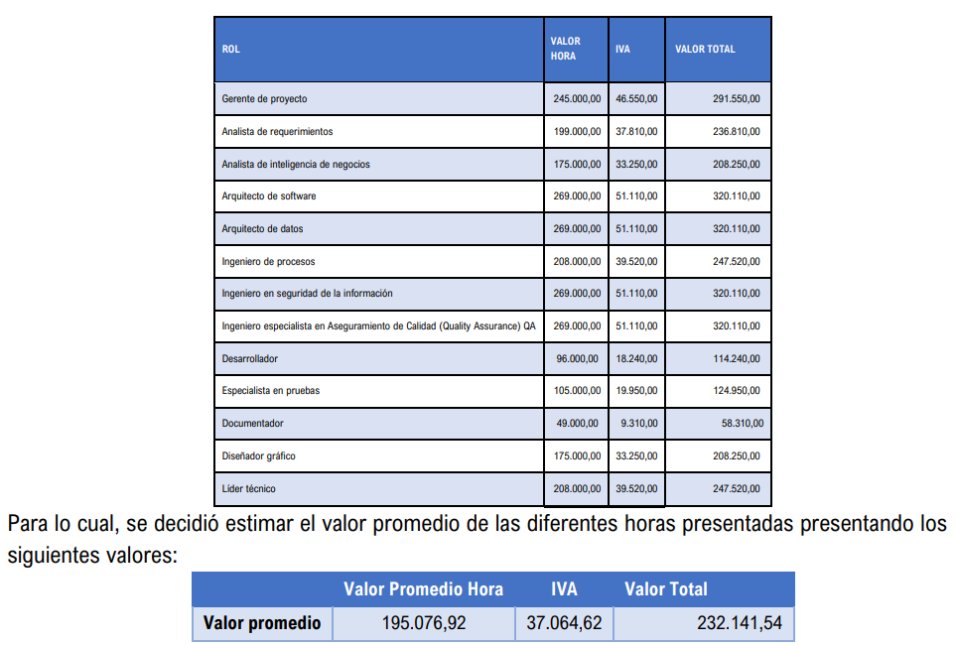
 |  |  |  |  |  |  |  |  |  |  |  | $ 0.752082115022665200000

